課題３
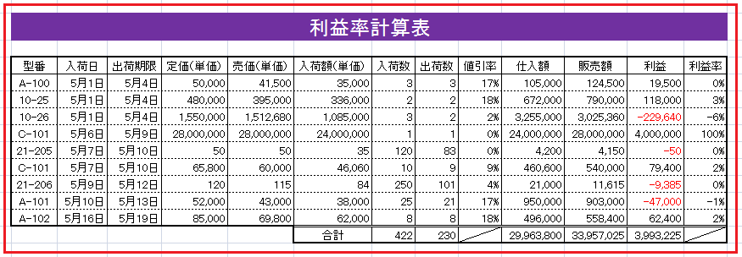
下図のとおりの表を作成しなさい。
条件
・タイトルは「設定」のシートのA1セル参照とし、MSゴシック18P、行高は24とします。
・B14:N24の文字サイズは10P
・出荷期限は入荷日の３日後とする。
・値引率は「値引額÷定価」とする。
・利益は販売額－仕入額とし、利益率は全利益に対する各型番の利益の比率とする。
・14-24の行高は15、列幅はデータに合わせること。
・データの不足部分は全て数式で補うこと。

 | 型番 | 入荷日 | 出荷期限 | 定価（単価） | 売価（単価） | 入荷額（単価） | 入荷数 | 出荷数 | 値引率 | 仕入額 | 販売額 | 利益 | 利益率
 | A-100 | 2006-05-01 |  | 50000 | 41500 | 35000 | 3 | 3
 | 10-25 | 2006-05-01 |  | 480000 | 395000 | 336000 | 2 | 2
 | 10-26 | 2006-05-01 |  | 1550000 | 1512680 | 1085000 | 3 | 2
 | C-101 | 2006-05-06 |  | 28000000 | 28000000 | 24000000 | 1 | 1
 | 21-205 | 2006-05-07 |  | 50 | 50 | 35 | 120 | 83
 | C-101 | 2006-05-07 |  | 65800 | 60000 | 46060 | 10 | 9
 | 21-206 | 2006-05-09 |  | 120 | 115 | 84 | 250 | 101
 | A-101 | 2006-05-10 |  | 52000 | 43000 | 38000 | 25 | 21
 | A-102 | 2006-05-16 |  | 85000 | 69800 | 62000 | 8 | 8
 |  |  |  |  |  | 合計 | 422 | 230 |  | 0 | 0 | 0

